상품제안서
휴대용 디자인 보틀티슈 60매 4P세트 | 상품코드: S39173

 |  |  |  |  |  |  | 02-713-8555 | www.synergygift.co.kr
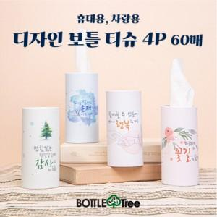

【상세/제작정보】

【인쇄/포장옵션】 | 실크 / 4P인박스

【공급단가】 | 수량 | 50~ | 100~ | 500~ | 1,000~ | 3,000~
*VAT별도 | 단가 | 4,330원 | 4,200원 | 4,050원 | 3,850원 | 3,730원

【상품 URL】 | https://www.synergygift.co.kr:443/src/goods_detail.php?gdno=39173

